Отчет о Декомпенсациях
Отчет об удержании излишне выплаченных компенсаций № 3035150 от 31.07.2026
по Договору для Продавцов на Платформе Ozon № ИР-92331/24 от 25.03.2024

Ozon: |  |  |  |  |  | Продавец:
Интернет Решения, ООО |  |  |  |  |  | ИП Самсонов Аркадий Юрьевич
ИНН | 7704217370 |  |  |  |  | ИНН | 770703883603
КПП | 997750001 |  |  |  |  | КПП

№ п/п | Отчеты, в соответствии с которыми ранее были начислены компенсации |  | Название товара | Артикул | SKU | УИН | Штрих-код | Кол-во | Номер отправления/поставки | Код маркировки КИЗ | Акт списания брака | Накладная на комиссию | Справочно — расчеты согласно Формуле Действительная стоимость товара минус Вознаграждение за продажу |  |  | Итого сумма излишне выплаченных компенсаций к удержанию, RUB
 | Номер | Дата |  |  |  |  |  |  |  |  |  |  | Действительная стоимость товара за шт. RUB | Действительная стоимость - всего RUB | Скорректировано на сумму RUB
1 | 2575641 | 28.02.2026 | Куртка зимняя женская NortFolk | 433590Y21N 99/99 48 | 1555588596 |  | 04670126878263 | 1 |  | 0104680654253272215o3*MY4,tm4qt 91EE10 92H4yhRvmzoD5qUvTjJ7tr5S1F8+M7bHz1Eg+KN8I7rxE= | - | 2000032507829 | 13551.00 | 13551.00 | 5678.51 | 7872.49
2 | 2575641 | 28.02.2026 | Куртка женская NortFolk с SUGENRO | 427340Y15N 100 56 | 2389364942 |  | 04640314410667 | 1 |  | 0104640314410667215dlVGZc0qPNMv 91EE10 926Xf9r1aDOFdqlgLd2mRLqZTuZkyqiZ12wiScXRUrUgw= | - | 2000029033030 | 14043.00 | 14043.00 | 5884.69 | 8158.31
3 | 365161 | 30.06.2026 | Куртка NORTFOLK_Весна 2026 | 330591N14N 97 54 | 1864159088 |  | 04660426042204 | 1 | № 30549954-0197-1 | 0104660426042204215D,(OB5(XHLGC 91EE11 92LbYTU0uvvJV4GRUpW6FErz3nhDR/aRQf31W3wXW+JJ8= | - | 2000041616756 | 17500.00 | 17500.00 | 7333.33 | 10166.67
Всего к удержанию: |  |  |  |  |  |  |  |  |  |  |  |  |  |  |  | 26197.47

 |  |  | Ozon: |  |  |  |  | Продавец:
 |  |  | Интернет Решения, ООО |  |  |  |  | ИП Самсонов Аркадий Юрьевич
 |  |  | Борисов С.А. Дов. № 4897-Ю-EDM от 26.03.2026

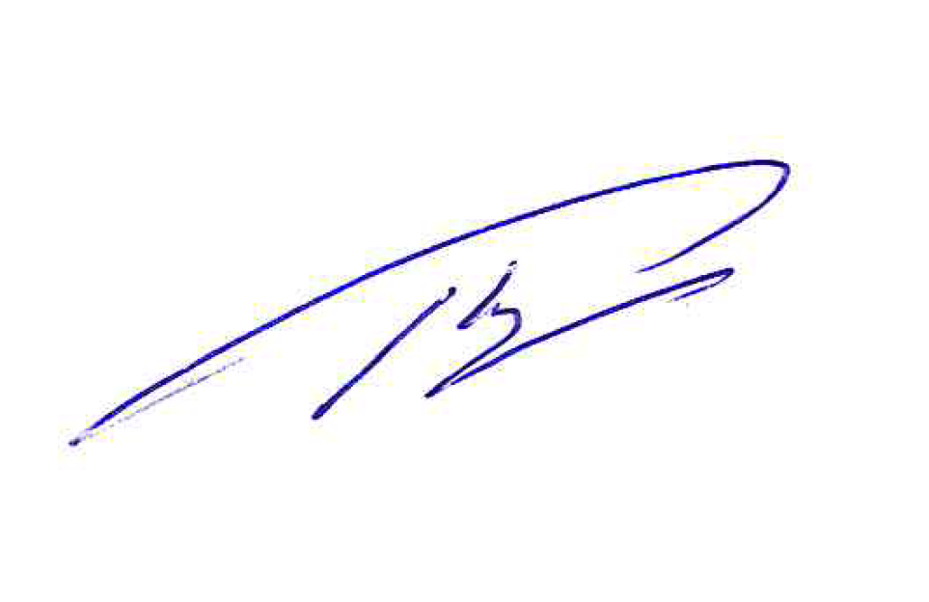

 |  |  | 2026-07-31
 |  |  | М.П.
 |  |  |  |  |  |  |  | М.П.

